Lembar1
DF | R | R
 | 0.05 | 0.05
1 | 0.997 | 0.706
2 | 4.303 | 0.950
3 | 3.182 | 0.878
4 | 2.776 | 0.811
5 | 2.571 | 0.754
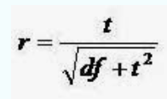
6 | 2.447 | 0.707
7 | 2.365 | 0.666
8 | 2.306 | 0.632
9 | 2.262 | 0.602
10 | 2.228 | 0.576
11 | 2.201 | 0.553
12 | 2.179 | 0.532
13 | 2.160 | 0.514
14 | 2.145 | 0.497
15 | 2.131 | 0.482
16 | 2.120 | 0.468
17 | 2.110 | 0.456
18 | 2.101 | 0.444
19 | 2.093 | 0.433
20 | 2.086 | 0.423

